共通メニュー
OOD |  |  |  | １１.プログラム機能設計書 |  |  |  |  |  |  |  |  |  |  |  |  |  |  |  |  |  |  |  |  |  | １/13
システム名：旅行斡旋システム |  |  |  |  |  |  |  | 機能名： 共通メニュー（機能ID:099） |  |  |  |  |  |  |  |  |  |  |  |  |  | 作成日： 2013/11/12 |  |  |  | 作成者： 亀井 知恵子

 | 【１－１．概要説明】
 |  | 共通のメニューとして表示する。

 | 【１－２．画面レイアウト定義】

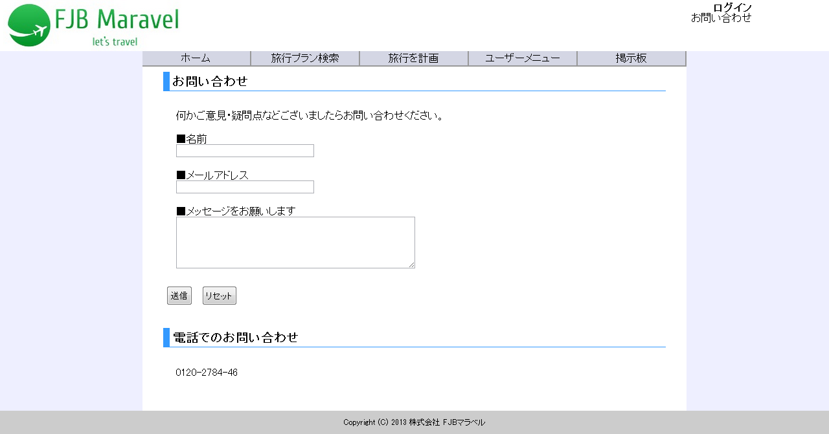
(6)
(7)

(1)
(2)
(3)
(4)
(5)

各業務画面

 | 【１－３．画面項目定義】
 |  | 番号 | 項目名 |  | 項目名（英字） | 属性 |  | 型 |  | 桁数 (Byte) | I/O | 必須チェック | 入力制限 |  |  |  | 表示形式 （編集仕様） | DBアクセス | 対応テーブルカラム |  | 詳細
 |  |  |  |  |  |  |  |  |  |  |  |  | かな | カタカナ | 英字 | 数値
 |  | (1) | ホーム |  | homeLink | link |  | - |  | - | I | - | - | - | - | - | - | - | - |  | トップページ画面に遷移する。
 |  | (2) | 旅行プラン検索 |  | plansearchLink | link |  | - |  | - | I | - | - | - | - | - | - | - | - |  | 旅行プラン検索画面に遷移する。
 |  | (3) | 旅行を計画 |  | planLink | link |  | - |  | - | I | - | - | - | - | - | - | - | - |  | 旅行計画画面に遷移する。
 |  | (4) | ユーザーメニュー |  | usermenuLink | link |  | - |  | - | I | - | - | - | - | - | - | - | - |  | ユーザーメニュー画面に遷移する。 未ログインの場合はログイン画面に遷移する。
 |  | (5) | 掲示板 |  | bbsLink | link |  | - |  | - | I | - | - | - | - | - | - | - | - |  | 掲示板画面に遷移する。
 |  | (6) | ユーザー名 |  | userName | link |  | String |  | - | I/O | - | - | - | - | - | 末尾に「様」を付加 | - | ユーザ表.名前 |  | ログイン中のユーザ名を、セッションより取得して出力する。 ユーザ名からユーザーメニュー画面に遷移。 未ログインの場合は「ログイン」と表示し、ログイン画面に遷移。
 |  | (7) | お問い合わせ |  | contactLink | llink |  | - |  | - | I | - | - | - | - | - | - | - | - |  | お問い合わせ絵画面に遷移する。

 | 【１－４．入力パラメータ】
 |  | なし。

 | 【１－５．イベント詳細定義】
 |  |  |  |  |  |  |  |  |  |  |  |  |  |  |  |  |  |  |  | ＰＴ実施結果記入欄
 |  | № | イベント／条件 |  |  | 処理内容 |  |  |  |  |  |  |  |  |  |  |  |  |  | 実施日 |  |  | 結果 | 実施日 | 結果 | 実施日 | 結果
 |  | 1 | 自画面表示時 |  |  | 【表示処理】
 |  |  |  |  |  |  | １．ヘッダーとフッターを表示
 |  |  |  |  |  |  | ２．ログイン中のユーザー名を表示する。
 |  |  |  |  |  |  | ３．メニューのリンクを表示する。

 |  | 2 | ホーム押下時 |  |  | 【画面遷移】
 |  |  |  |  |  |  | ①URL
 |  |  |  |  |  |  |  |  | /IndexServlet
 |  |  |  |  |  |  | ②遷移先
 |  |  |  |  |  |  |  |  | 001(トップページ画面)
 |  |  |  |  |  |  | ③パラメータ
 |  |  |  |  |  |  |  |  | トップページ画面の、画面設計書のインタフェースを参照。

 |  | 3 | 旅行プラン検索押下時 |  |  | 【画面遷移】
 |  |  |  |  |  |  | ①URL
 |  |  |  |  |  |  |  |  | /PlanSearchServlet
 |  |  |  |  |  |  | ②遷移先
 |  |  |  |  |  |  |  |  | 002(旅行プラン検索画面)
 |  |  |  |  |  |  | ③パラメータ
 |  |  |  |  |  |  |  |  | 旅行プラン検索画面の、画面設計書のインタフェースを参照。

 |  | 4 | 旅行を計画押下時 |  |  | 【画面遷移】
 |  |  |  |  |  |  | ①URL
 |  |  |  |  |  |  |  |  | /PlanServlet
 |  |  |  |  |  |  | ②遷移先
 |  |  |  |  |  |  |  |  | 009(旅行計画画面)
 |  |  |  |  |  |  | ③パラメータ
 |  |  |  |  |  |  |  |  | 旅行計画画面の、画面設計書のインタフェースを参照。

 |  | 5 | ユーザーメニュー押下時 |  |  | 【画面遷移】
 |  |  |  |  |  |  | ①URL
 |  |  |  |  |  |  |  |  | /UserMenuServlet
 |  |  |  |  |  |  | ②遷移先
 |  |  |  |  |  |  |  |  | 017(ユーザーメニュー画面)
 |  |  |  |  |  |  | ③パラメータ
 |  |  |  |  |  |  |  |  | ユーザーメニュー画面の、画面設計書のインタフェースを参照。

 |  | 6 | 掲示板押下時 |  |  | 【画面遷移】
 |  |  |  |  |  |  | ①URL
 |  |  |  |  |  |  |  |  | /BbsServlet
 |  |  |  |  |  |  | ②遷移先
 |  |  |  |  |  |  |  |  | 011(掲示板画面)
 |  |  |  |  |  |  | ③パラメータ
 |  |  |  |  |  |  |  |  | 掲示板画面の、画面設計書のインタフェースを参照。

 |  | 7 | お問い合わせ押下時 |  |  | 【画面遷移】
 |  |  |  |  |  |  | ①URL
 |  |  |  |  |  |  |  |  | /ContactServlet
 |  |  |  |  |  |  | ②遷移先
 |  |  |  |  |  |  |  |  | 021(お問い合わせ画面)
 |  |  |  |  |  |  | ③パラメータ
 |  |  |  |  |  |  |  |  | お問い合わせ画面の、画面設計書のインタフェースを参照。

 | 【１－６．DBアクセス】
 |  | なし。

トップページ
OOD |  |  |  | １１.プログラム機能設計書 |  |  |  |  |  |  |  |  |  |  |  |  |  |  |  |  |  |  |  |  |  | 2/13
システム名：旅行斡旋システム |  |  |  |  |  |  |  | 機能名： トップページ（機能ID:001） |  |  |  |  |  |  |  |  |  |  |  |  |  | 作成日： 2013/11/12 |  |  |  | 作成者： 亀井 知恵子

 | 【１－１．概要説明】
 |  | ・初めに表示する画面。
 |  | ・ログインなしで誰でも見られる。
 |  | ・お知らせや旬な旅行プラン、人気の旅行プランなど、おすすめプランを表示。
 |  | ・各画像を押すと各詳細画面に遷移する。
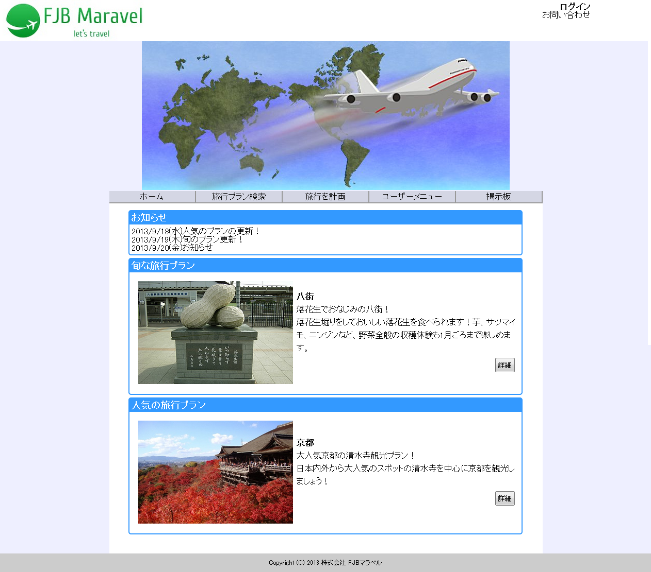

 | 【１－２．画面レイアウト定義】

共通メニュー
（共通メニューのプログラム機能設計書参照）

(１)
(２)

(３)
(４)

 | 【１－３．画面項目定義】
 |  | 番号 | 項目名 |  | 項目名（英字） | 属性 |  | 型 |  | 桁数 (Byte) | I/O | 必須チェック | 入力制限 |  |  |  | 表示形式 （編集仕様） | DBアクセス | 対応テーブルカラム |  | 詳細
 |  |  |  |  |  |  |  |  |  |  |  |  | かな | カタカナ | 英字 | 数値
 |  | (1) | 旅行プラン画像 |  | planImage | img |  | String |  | - | O | - | - | - | - | - | - | （１） | プラン表.イメージ画像URL |  | 旅行プランの詳細画面に遷移する。
 |  | (2) | 旅行プラン場所 |  | planPlace | text |  | String |  | - | O | - | - | - | - | - | - | （１） | 観光地表.観光地名 |  | 旅行プランの場所。
 |  | (3) | 旅行プラン紹介文 |  | planSt | text |  | String |  | - | O | - | - | - | - | - | - | （１） | プラン表.コメント |  | 旅行プランの紹介文。
 |  | (4) | 旅行プラン詳細 |  | planSyousai | button |  | - |  | - | I | - | - | - | - | - | - | - | - |  | 旅行プランの詳細画面へ遷移する。

 | 【１－４．入力パラメータ】
 |  | なし。

 | 【１－５．イベント詳細定義】
 |  |  |  |  |  |  |  |  |  |  |  |  |  |  |  |  |  |  |  | ＰＴ実施結果記入欄
 |  | № | イベント／条件 |  |  | 処理内容 |  |  |  |  |  |  |  |  |  |  |  |  |  | 実施日 |  |  | 結果 | 実施日 | 結果 | 実施日 | 結果
 |  | 1 | 自画面表示時 |  |  | 【表示処理】
 |  |  |  |  |  |  | １．ヘッダー画像を表示する。
 |  |  |  |  |  |  | ２．お知らせと旬な旅行プラン、人気の旅行プランを表示する。
 |  |  |  |  |  |  | ３．画像にリンクを関連付ける。

 |  | 2 | 旬な旅行プランの画像を押下時 |  |  | 【画面遷移】
 |  |  |  |  |  |  | ①URL
 |  |  |  |  |  |  |  |  | /SyunServlet
 |  |  |  |  |  |  | ②遷移先
 |  |  |  |  |  |  |  |  | 004(プラン詳細画面)
 |  |  |  |  |  |  | ③パラメータ
 |  |  |  |  |  |  |  |  | プラン詳細画面の、画面設計書のインタフェースを参照。

 |  | 3 | 人気の旅行プランの画像を押下時 |  |  | 【画面遷移】
 |  |  |  |  |  |  | ①URL
 |  |  |  |  |  |  |  |  | /PopularServlet
 |  |  |  |  |  |  | ②遷移先
 |  |  |  |  |  |  |  |  | 004(プラン詳細画面)
 |  |  |  |  |  |  | ③パラメータ
 |  |  |  |  |  |  |  |  | プラン詳細画面の、画面設計書のインタフェースを参照。

 |  | 4 | 旬の旅行プランの詳細ボタンを押下時 |  |  | 【画面遷移】
 |  |  |  |  |  |  | ①URL
 |  |  |  |  |  |  |  |  | /SyunSyousaiServlet
 |  |  |  |  |  |  | ②遷移先
 |  |  |  |  |  |  |  |  | 004(プラン詳細画面)
 |  |  |  |  |  |  | ③パラメータ
 |  |  |  |  |  |  |  |  | プラン詳細画面の、画面設計書のインタフェースを参照。

 |  | 5 | 人気の旅行プランの詳細ボタンを押下時 |  |  | 【画面遷移】
 |  |  |  |  |  |  | ①URL
 |  |  |  |  |  |  |  |  | /PopularSyousaiServlet
 |  |  |  |  |  |  | ②遷移先
 |  |  |  |  |  |  |  |  | 004(プラン詳細画面)
 |  |  |  |  |  |  | ③パラメータ
 |  |  |  |  |  |  |  |  | プラン詳細画面の、画面設計書のインタフェースを参照。

 | 【１－６．DBアクセス】
 |  | （１） | トップページの表示
 |  |  | 取得カラム名
 |  |  |  | 観光地表.観光地名
 |  |  |  | プラン表.コメント
 |  |  |  | プラン表.イメージ画像URL
 |  |  | 取得対象テーブル
 |  |  |  | 観光地表，プラン表
 |  |  | 検索条件
 |  |  |  | プラン表.観光地ID = 観光地表.観光地ID
 |  |  |  | プラン表.プラン名 = [検索プラン名]

掲示板
OOD |  |  |  |  | １１.プログラム機能設計書 |  |  |  |  |  |  |  |  |  |  |  |  |  |  |  |  |  |  |  |  |  |  | 8/13
システム名：旅行斡旋システム |  |  |  |  |  |  |  |  |  | 機能名： 掲示板（機能ID:011） |  |  |  |  |  |  |  |  |  |  |  |  |  | 作成日： 2013/11/19 |  |  |  | 作成者： 亀井 知恵子

 | 【１－１．概要説明】
 |  | ・お客様が旅行プランを投稿することができる。
 |  | ・ログインで書き込み、コメント、評価が可能。未ログインでは閲覧のみ。
 |  | ・他の利用者が投稿した旅行プランを予約したり、コメントをして交流をしたりできる。
 |  | ・掲示板が１ページ５件表示される。

 | 【１－２．画面レイアウト定義】

共通メニュー
（共通メニューのプログラム機能設計書参照）
同じ表示(掲示板3件)のため省略

(1)

(2)

(3)
(4)

(5)
(6)
(１１)
(７)

(８)
(９)
(１０)

(１３)
(１２)
(１４)
(１５)

(１６)

同じ表示(掲示板3件)のため省略

 | 【１－３．画面項目定義】
 |  | 番号 | 項目名 |  |  |  | 項目名（英字） | 属性 |  | 型 |  | 桁数 (Byte) | I/O | 必須チェック | 入力制限 |  |  |  | 表示形式 （編集仕様） | DBアクセス | 対応テーブルカラム |  | 詳細
 |  |  |  |  |  |  |  |  |  |  |  |  |  |  | かな | カタカナ | 英字 | 数値
 |  | (1) | 地域別プラン |  |  |  | areaPlan | link |  | - |  | - | I/O | - | - | - | - | - | - | - | - |  | 対応する地域を選ぶとその地域のプランを閲覧可能。
 |  | (2) | 旅行プラン投稿 |  |  |  | planPressButtton | button |  | - |  | - | I | - | - | - | - | - | - | - | - |  | 旅行プラン投稿画面に遷移する。
 |  | (3) | 県名 |  |  |  | kenName | text |  | String |  | - | O | - | - | - | - | - | - | （１） | 県表.県名 |  | 旅行プランの県名を表示する。
 |  | (4) | プラン名 |  |  |  | planName | text |  | String |  | - | O | - | - | - | - | - | - | （１） | プラン表.プラン名 |  | プラン名を表示する。
 |  | (5) | 投稿日時 |  |  |  | pressTime | date |  | String |  | - | O | - | - | - | - | - | - | （１） | 掲示板表.投稿日時 |  | 投稿日時を表示する。
 |  | (6) | 投稿者名 |  |  |  | pressUserName | text |  | String |  | - | O | - | - | - | - | - | 末尾に「さんのプラン」を付加 | （１） | 掲示板表.投稿者名 |  | 投稿者名を表示する。
 |  | (7) | 総評価 |  |  |  | allStar | label |  | Double |  | - | O | - | - | - | - | - | - | - | - |  | コメントの評価の総評価を表示する。
 |  | (8) | 投稿者紹介文 |  |  |  | planPressSt | text |  | String |  | - | O | - | - | - | - | - | - | （１） | 掲示板表.投稿者コメント |  | 投稿者のコメントを表示する。
 |  | (9) | 旅行プラン詳細 |  |  |  | planSyousai | button |  | - |  | - | I | - | - | - | - | - | - | - | - |  | 旅行プランの詳細画面へ遷移する。
 |  | (10) | コメント |  |  |  | commentButton | button |  | - |  | - | I | - | - | - | - | - | - | - | - |  | コメント投稿画面へ遷移する。
 |  | (11) | 掲示板画像 |  |  |  | bbsImage | text |  | String |  | - | O | - | - | - | - | - | - | （１） | プラン表.イメージ画像URL |  | 掲示板のイメージ画像を表示する。
 |  | (12) | コメントNo |  |  |  | commentNo | text |  | String |  | - | O | - | - | - | - | - | - | （2） | コメント表.コメントナンバー |  | コメントナンバーを表示する。
 |  | (13) | コメント者名 |  |  |  | commentUserName | text |  | String |  | - | O | - | - | - | - | - | - | （2） | コメント表.コメント投稿者名 |  | コメントの投稿者名を表示する。
 |  | (14) | 評価 |  |  |  | star | text |  | number |  | - | O | - | - | - | - | - | - | （2） | コメント表.評価 |  | 評価を表示する。
 |  | (15) | コメント投稿日時 |  |  |  | commentTime | date |  | String |  | - | O | - | - | - | - | - | - | （2） | コメント表.投稿日時 |  | コメントの投稿日時を表示する。
 |  | (16) | コメント文 |  |  |  | commentSt | text |  | String |  | - | O | - | - | - | - | - | - | （2） | コメント表.コメント |  | コメント文を表示する。
 |  | (17) | 掲示板移動 |  |  |  | bbsMove | label |  | - |  | - | I/O | - | - | - | - | - | - | - | - |  | 掲示板の数に合わせて増減する。次へなどを押すと、それに対応した掲示板が表示されれる。

 | 【１－４．入力パラメータ】
 |  | № | ID |  |  | 名称 |  |  | 説明
 |  | 1 | chiikiKey |  |  | 地域キーワード |  |  | 地域ごとの掲示板を表示するときに使用する。
 |  | 2 | bbsNo |  |  | 掲示板ナンバー |  |  | 掲示板の主キーとして使用する。

 | 【１－５．イベント詳細定義】
 |  |  |  |  |  |  |  |  |  |  |  |  |  |  |  |  |  |  |  |  |  | ＰＴ実施結果記入欄
 |  | № | イベント／条件 |  |  |  |  | 処理内容 |  |  |  |  |  |  |  |  |  |  |  |  |  | 実施日 |  |  | 結果 | 実施日 | 結果 | 実施日 | 結果
 |  | 1 | 自画面表示時 |  |  |  |  | 【表示処理】
 |  |  |  |  |  |  |  |  | １．画面の表示を行う。
 |  |  |  |  |  |  |  |  | ２．初期状態で最新の掲示板５件を表示する。
 |  |  |  |  |  |  |  |  | ３．掲示板移動数を生成する。
 |  |  |  |  |  |  |  |  | ４．地域の選択によって地域別に５件ずつ表示。

 |  | 2 | 各地域名を押下時 |  |  |  |  | 【画面遷移】
 |  |  |  |  |  |  |  |  | ①URL
 |  |  |  |  |  |  |  |  |  |  | /ChiikiServlet
 |  |  |  |  |  |  |  |  | ②遷移先
 |  |  |  |  |  |  |  |  |  |  | 011(掲示板画面)
 |  |  |  |  |  |  |  |  | ③パラメータ
 |  |  |  |  |  |  |  |  |  |  | 掲示板画面の、画面設計書のインタフェースを参照。

 |  | 3 | 詳細ボタンを押下時 |  |  |  |  | 【画面遷移】
 |  |  |  |  |  |  |  |  | ①URL
 |  |  |  |  |  |  |  |  |  |  | /SyousaiServlet
 |  |  |  |  |  |  |  |  | ②遷移先
 |  |  |  |  |  |  |  |  |  |  | 004(プラン詳細画面)
 |  |  |  |  |  |  |  |  | ③パラメータ
 |  |  |  |  |  |  |  |  |  |  | 掲示板の投稿No

 |  | 4 | コメントボタンを押下時 |  |  |  |  | 【画面遷移】
 |  |  |  |  |  |  |  |  | ①URL
 |  |  |  |  |  |  |  |  |  |  | /CommentServlet
 |  |  |  |  |  |  |  |  | ②遷移先
 |  |  |  |  |  |  |  |  |  |  | 012(コメント画面)
 |  |  |  |  |  |  |  |  | ③パラメータ
 |  |  |  |  |  |  |  |  |  |  | 掲示板の投稿No

 |  | 5 | 掲示板移動ボタン(前へ・次へ)を押下時 |  |  |  |  | 【画面遷移】
 |  |  |  |  |  |  |  |  | ①URL
 |  |  |  |  |  |  |  |  |  |  | /MoveServlet
 |  |  |  |  |  |  |  |  | ②遷移先
 |  |  |  |  |  |  |  |  |  |  | 011(掲示板画面)
 |  |  |  |  |  |  |  |  | ③パラメータ
 |  |  |  |  |  |  |  |  |  |  | 掲示板画面の、画面設計書のインタフェースを参照。

 | 【１－６．DBアクセス】
 |  | （１） | 掲示板表示 |  |  |  |  |  |  | (2)コメント表示
 |  |  | 取得カラム名 |  |  |  |  |  |  |  | 取得カラム名
 |  |  |  | 県表.県名 |  |  |  |  |  |  |  | コメント表.コメントナンバー
 |  |  |  | プラン表.プラン名 |  |  |  |  |  |  |  | コメント表.コメント投稿者名
 |  |  |  | 掲示板表.投稿者名 |  |  |  |  |  |  |  | コメント表.評価
 |  |  |  | 掲示板表.投稿者コメント |  |  |  |  |  |  |  | コメント表.投稿日時
 |  |  |  | 掲示板表.投稿日時 |  |  |  |  |  |  | 取得対象テーブル名
 |  |  |  | 掲示板表.イメージ画像URL |  |  |  |  |  |  |  | コメント表
 |  |  | 取得対象テーブル名
 |  |  |  | 県表，プラン表，掲示板表

プラン投稿
OOD |  |  |  |  | １１.プログラム機能設計書 |  |  |  |  |  |  |  |  |  |  |  |  |  |  |  |  |  |  |  |  |  |  |  |  | 13/13
システム名：旅行斡旋システム |  |  |  |  |  |  |  |  |  | 機能名： 新規プラン投稿（機能ID:023） |  |  |  |  |  |  |  |  |  |  |  |  |  |  |  | 作成日： 2013/11/19 |  |  |  | 作成者： 亀井 知恵子

共通メニュー
（共通メニューのプログラム機能設計書参照）
 | 【１－１．概要説明】
 |  | ・お客様が旅行プランを新しく投稿することができる。
 |  | ・必要事項を入力して投稿する。

 | 【１－２．画面レイアウト定義】

(８)
(１)

(２)

(３)
(９)

(４)
(１０)

(５)
(１１)

(６)
(１２)

(７)
(１３)

(１４)

(１５)

(１６)
(１７)

 | 【１－３．画面項目定義】
 |  | 番号 | 項目名 |  |  | 項目名（英字） |  | 属性 |  | 型 |  | 桁数 (Byte) | I/O | 必須チェック | 入力制限 |  |  |  | 表示形式 （編集仕様） |  | DBアクセス |  | 対応テーブルカラム |  | 詳細
 |  |  |  |  |  |  |  |  |  |  |  |  |  |  | かな | カタカナ | 英字 | 数値
 |  | (1) | 投稿者名 |  |  | pressUserName |  | text |  | String |  | 30 | I | ○ | - | - | - | - | - |  | - |  | 掲示板表.投稿者 |  | 投稿者名を入力する。
 |  | (2) | 県名 |  |  | kenName |  | select |  | String |  | 20 | I/O | ○ | - | - | - | - | - |  | (1) |  | 県表.県名 |  | 旅行プランの県名を選択する。初期状態は「▼県名を選択してください」
 |  | (3) | 地域 |  |  | chiikiName |  | text |  | String |  | 20 | I | - | - | - | - | - | - |  | - |  | 地域表.地域名 |  | 観光地を入力する。初期状態は「▼観光地を選択してください」
 |  | (4) | 観光地 |  |  | kankouPlace |  | select |  | String |  | 20 | I/O | ○ | - | - | - | - | - |  | (２) |  | 観光地表.観光地名 |  | 投稿者の紹介文を入力する。
 |  | (5) | プラン名 |  |  | planName |  | text |  | String |  | 30 | I | ○ | - | - | - | - | - |  | - |  | プラン表.プラン名 |  | プラン名を入力。
 |  | (6) | 予約期間 |  |  | yoyakuLimit |  | date |  | date |  | 7 | I | - | - | - | - | - | - |  | - |  | プラン表.予約期間 |  | 予約期間の初めと終わりを選択する。
 |  | (7) | 人数 |  |  | people |  | number |  | int |  | 3 | I | - | - | - | - | ○ | - |  | - |  | プラン表.人数 |  | 人数を選択する。
 |  | (8) | 投稿者紹介文 |  |  | planPressSt |  | text |  | String |  | 300 | I | - | - | - | - | - | - |  | - |  | 掲示板表.投稿者コメント |  | 投稿者の紹介文を入力する。
 |  | (9) | 宿泊先 |  |  | hakuSaki |  | select |  | String |  | 5 | I | - | - | - | - | - | - |  | - |  | 宿泊先表.宿泊先名 |  | 宿泊先を選択する。初期状態は「宿泊先を選択してください」
 |  | (10) | 宿泊日数 |  |  | hakuDay |  | select |  | int |  | 3 | I | - | - | - | - | - | - |  | - |  | プラン表.宿泊日数 |  | 宿泊日数を選択する。初期状態は「宿泊日数を選択してください」
 |  | (11) | 金額 |  |  | price |  | number |  | int |  | 7 | I | ○ | - | - | - | ○ | - |  | - |  | 宿泊先表.料金 |  | 料金が宿泊先選択に応じて自動算出される。
 |  | (12) | 出発駅 |  |  | go |  | text |  | String |  | 5 | I | - | - | - | - | - | - |  | - |  | 注文表.出発駅ID |  | 出発駅を入力する。
 |  | (13) | 到着駅 |  |  | arrive |  | text |  | String |  | 5 | I | - | - | - | - | - | - |  | - |  | 注文表.到着駅ID |  | 到着駅を入力する。
 |  | (14) | イメージ画像 |  |  | bbsImage |  | img |  | String |  | 100 | I | ○ | - | - | - | - | - |  | - |  | 掲示板表.イメージ画像URL |  | 掲示板のイメージ画像を表示する。
 |  | (15) | 検索キーワード |  |  | searchKeyword |  | text |  | String |  | 50 | I | - | - | - | - | - | - |  | - |  | プラン表.キーワード |  | 検索キーワードを入力する。
 |  | (16) | 投稿ボタン |  |  | pressButton |  | button |  | - |  | - | I | - | - | - | - | - | - |  | (３) |  | - |  | プランが掲示板に投稿される。
 |  | (17) | リセットボタン |  |  | resetButton |  | button |  | - |  | - | I | - | - | - | - | - | - |  | - |  | - |  | 記述事項をすべて消す。

 | 【１－４．入力パラメータ】
 |  | なし

 | 【１－５．イベント詳細定義】
 |  |  |  |  |  |  |  |  |  |  |  |  |  |  |  |  |  |  |  |  |  |  |  | ＰＴ実施結果記入欄
 |  | № | イベント／条件 |  |  |  |  | 処理内容 |  |  |  |  |  |  |  |  |  |  |  |  |  |  |  | 実施日 |  |  | 結果 | 実施日 | 結果 | 実施日 | 結果
 |  | 1 | 自画面表示時 |  |  |  |  | 【トップページから遷移した場合】
 |  |  |  |  |  |  |  |  | １．全ての項目を空の状態で表示する。
 |  |  |  |  |  |  |  | 【表示処理】
 |  |  |  |  |  |  |  |  | １．画面の表示を行う。
 |  |  |  |  |  |  |  |  | ２．セレクトボックスのデータを取得しセットする。

 |  | 2 | 投稿ボタンを押下時 |  |  |  |  | 【入力チェック】
 |  |  |  |  |  |  |  |  | 画面項目定義に従い、入力チェックを実施する。

 |  |  |  |  |  |  |  | 【画面遷移】
 |  |  |  |  |  |  |  |  | ①URL
 |  |  |  |  |  |  |  |  |  |  | /PressServlet
 |  |  |  |  |  |  |  |  | ②遷移先
 |  |  |  |  |  |  |  |  |  |  | 011(掲示板画面)
 |  |  |  |  |  |  |  |  | ③パラメータ
 |  |  |  |  |  |  |  |  |  |  | 掲示板画面の、画面設計書のインタフェースを参照。

 |  | 3 | リセットボタンを押下時 |  |  |  |  | 【表示処理】
 |  |  |  |  |  |  |  |  | １．全ての項目を空の状態にする。

 | 【１－６．DBアクセス】
 |  | (１)県名 |  |  |  |  | (2)観光地名 |  |  |  |  |  |  |  |  |  |  |  |  | (３)掲示板投稿
 |  |  | 取得カラム名 |  |  |  |  | 取得カラム名 |  |  |  |  |  |  |  |  |  |  |  |  | 登録カラム名
 |  |  |  | 県表.県名 |  |  |  |  | 観光地表.観光地名 |  |  |  |  |  |  |  |  |  |  |  |  | 県表.県名
 |  |  | 取得対象テーブル |  |  |  |  | 取得対象テーブル |  |  |  |  |  |  |  |  |  |  |  |  |  | 地域表.地域名
 |  |  |  | 県表 |  |  |  |  | 観光地表 |  |  |  |  |  |  |  |  |  |  |  |  | 観光地表.観光地名
 |  |  |  |  |  |  |  |  |  |  |  |  |  |  |  |  |  |  |  |  |  | プラン表.プラン名
 |  |  |  |  |  |  |  |  |  |  |  |  |  |  |  |  |  |  |  |  |  | プラン表.予約期間
 |  |  |  |  |  |  |  |  |  |  |  |  |  |  |  |  |  |  |  |  |  | プラン表.人数
 |  |  |  |  |  |  |  |  |  |  |  |  |  |  |  |  |  |  |  |  |  | プラン表.宿泊日数
 |  |  |  |  |  |  |  |  |  |  |  |  |  |  |  |  |  |  |  |  |  | プラン表.キーワード
 |  |  |  |  |  |  |  |  |  |  |  |  |  |  |  |  |  |  |  |  |  | 掲示板表.投稿者
 |  |  |  |  |  |  |  |  |  |  |  |  |  |  |  |  |  |  |  |  |  | 掲示板表.投稿者コメント
 |  |  |  |  |  |  |  |  |  |  |  |  |  |  |  |  |  |  |  |  |  | 掲示板表.イメージ画像URL
 |  |  |  |  |  |  |  |  |  |  |  |  |  |  |  |  |  |  |  |  |  | 宿泊先表.宿泊先名
 |  |  |  |  |  |  |  |  |  |  |  |  |  |  |  |  |  |  |  |  |  | 宿泊先表.料金
 |  |  |  |  |  |  |  |  |  |  |  |  |  |  |  |  |  |  |  |  |  | 注文表.出発駅ID
 |  |  |  |  |  |  |  |  |  |  |  |  |  |  |  |  |  |  |  |  |  | 注文表.到着駅ID
 |  |  |  |  |  |  |  |  |  |  |  |  |  |  |  |  |  |  |  |  | 登録対象テーブル名
 |  |  |  |  |  |  |  |  |  |  |  |  |  |  |  |  |  |  |  |  |  | 県表，地域表，観光地表,プラン表､掲示板表､宿泊先表,注文表

